Sheet1
 | ChEMBL ID | Molecular Weight | HBA | HBD | Smiles | Tanimoto_Similarity (ECFP4)
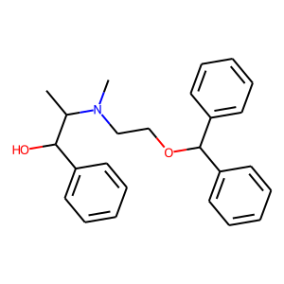 | CHEMBL2106253 | 375.51 | 3 | 1 | CC(C(O)c1ccccc1)N(C)CCOC(c1ccccc1)c1ccccc1 | 0.16666666667
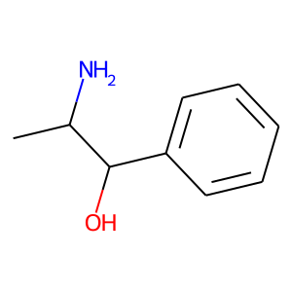 | CHEMBL1200695 | 187.67 | 2 | 2 | CC(N)C(O)c1ccccc1.Cl | 0.16129032258
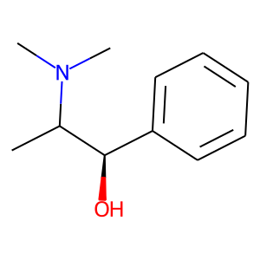 | CHEMBL1589978 | 179.26 | 2 | 1 | CC([C@H](O)c1ccccc1)N(C)C | 0.15151515152
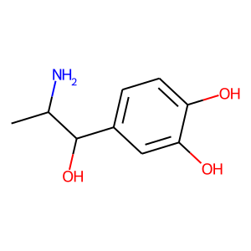 | CHEMBL1612659 | 219.67 | 4 | 4 | CC(N)C(O)c1ccc(O)c(O)c1.Cl | 0.14285714286
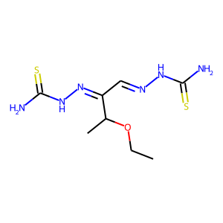 | CHEMBL1981146 | 276.39 | 5 | 4 | CCOC(C)C(/C=N/NC(N)=S)=N\NC(N)=S | 0.13953488372
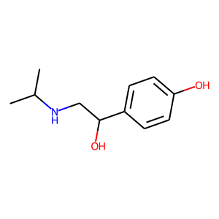 | CHEMBL109378 | 195.26 | 3 | 3 | CC(C)NCC(O)c1ccc(O)cc1 | 0.13888888889
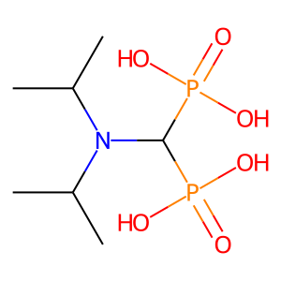 | CHEMBL301954 | 275.18 | 3 | 4 | CC(C)N(C(C)C)C(P(=O)(O)O)P(=O)(O)O | 0.13793103448
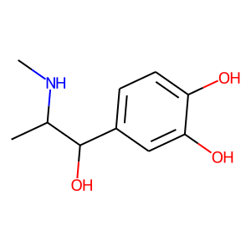 | CHEMBL416557 | 197.23 | 4 | 4 | CNC(C)C(O)c1ccc(O)c(O)c1 | 0.13513513514
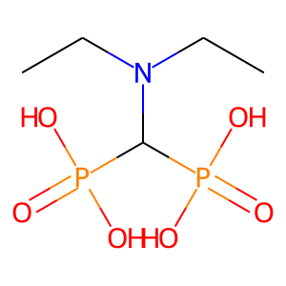 | CHEMBL54344 | 247.12 | 3 | 4 | CCN(CC)C(P(=O)(O)O)P(=O)(O)O | 0.13333333333
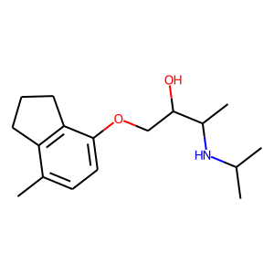 | CHEMBL513389 | 277.41 | 3 | 2 | Cc1ccc(OCC(O)C(C)NC(C)C)c2c1CCC2 | 0.13043478261
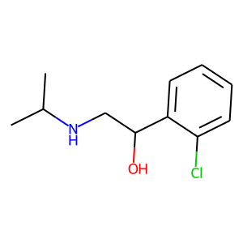 | CHEMBL1902627 | 213.71 | 2 | 2 | CC(C)NCC(O)c1ccccc1Cl | 0.12820512821
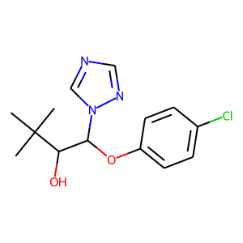 | CHEMBL520275 | 295.77 | 5 | 1 | CC(C)(C)C(O)C(Oc1ccc(Cl)cc1)n1cncn1 | 0.125
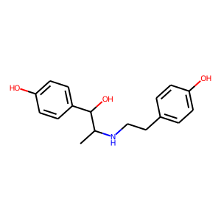 | CHEMBL1367605 | 323.82 | 4 | 4 | CC(NCCc1ccc(O)cc1)C(O)c1ccc(O)cc1.Cl | 0.12195121951
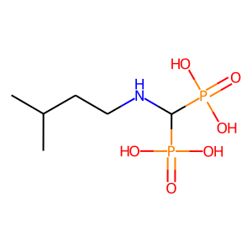 | CHEMBL55856 | 261.15 | 3 | 5 | CC(C)CCNC(P(=O)(O)O)P(=O)(O)O | 0.12121212121
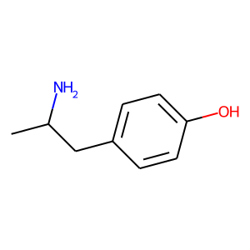 | CHEMBL1200705 | 232.12 | 2 | 2 | Br.CC(N)Cc1ccc(O)cc1 | 0.12121212121
 | CHEMBL1546 | 151.21 | 2 | 2 | CC(N)Cc1ccc(O)cc1 | 0.12121212121
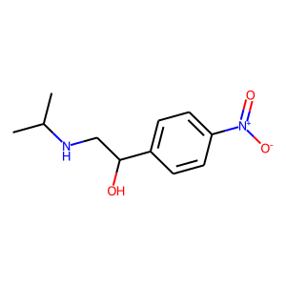 | CHEMBL127349 | 224.26 | 4 | 2 | CC(C)NCC(O)c1ccc([N+](=O)[O-])cc1 | 0.11904761905
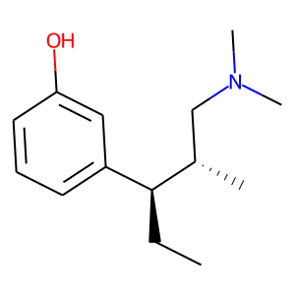 | CHEMBL1201776 | 221.34 | 2 | 1 | CC[C@@H](c1cccc(O)c1)[C@@H](C)CN(C)C | 0.11627906977
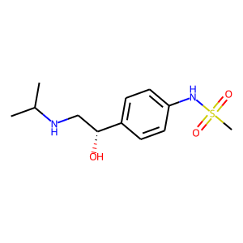 | CHEMBL252312 | 272.37 | 4 | 3 | CC(C)NC[C@@H](O)c1ccc(NS(C)(=O)=O)cc1 | 0.11627906977
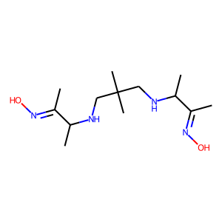 | CHEMBL2218892 | 272.39 | 6 | 4 | C/C(=N\O)C(C)NCC(C)(C)CNC(C)/C(C)=N/O | 0.11428571429

